hromadné foto
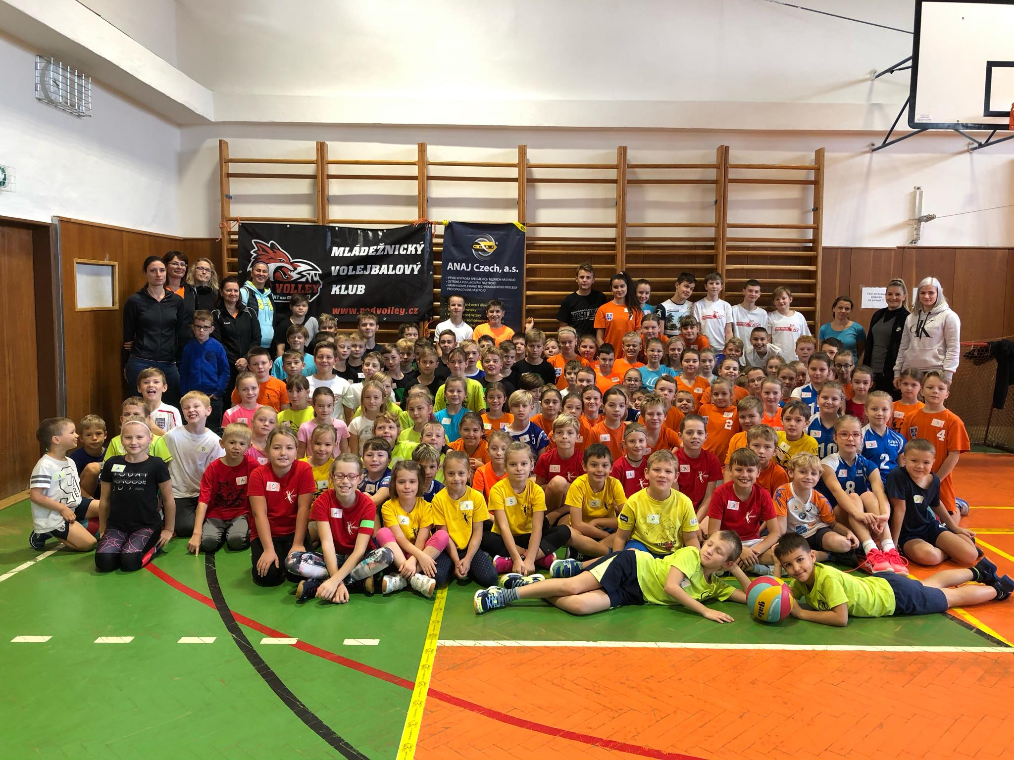

oranž finále
Zápasy o umístění byly odehrány systémem "prvním s prvním" o 1. - 2. místo, "druhý s druhým" o 3. - 4. místo … atd.
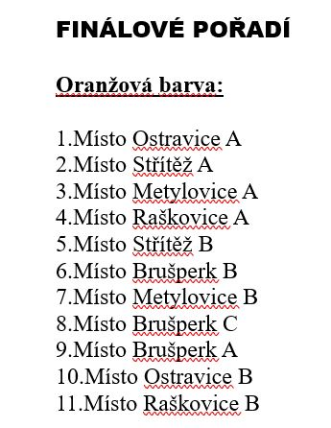
Střítěž A | : | Ostravice A | 3 | : | 6
Raškovice A | : | Metylovice A | 6 | : | 8
Brušperk B | : | Střítež B | 3 | : | 10
Metylovice B | : | Brušperk C | 7 | : | 6
Ostravice B | : | Brušperk A | 5 | : | 18
Raškovice B | : | xxx

žlutá finále
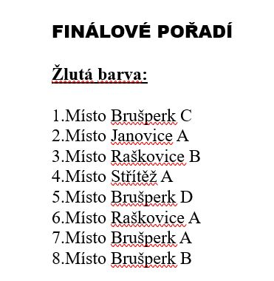
Zápasy o umístění byly odehrány systémem "prvním s prvním" o 1. - 2. místo, "druhý s druhým" o 3. - 4. místo … atd.

Brušperk C | : | Janovice A
Střítež A | : | Raškovice B
Raškovice A | : | Brušperk D
Brušperk A | : | Brušperk B

